MAPAMUNDI
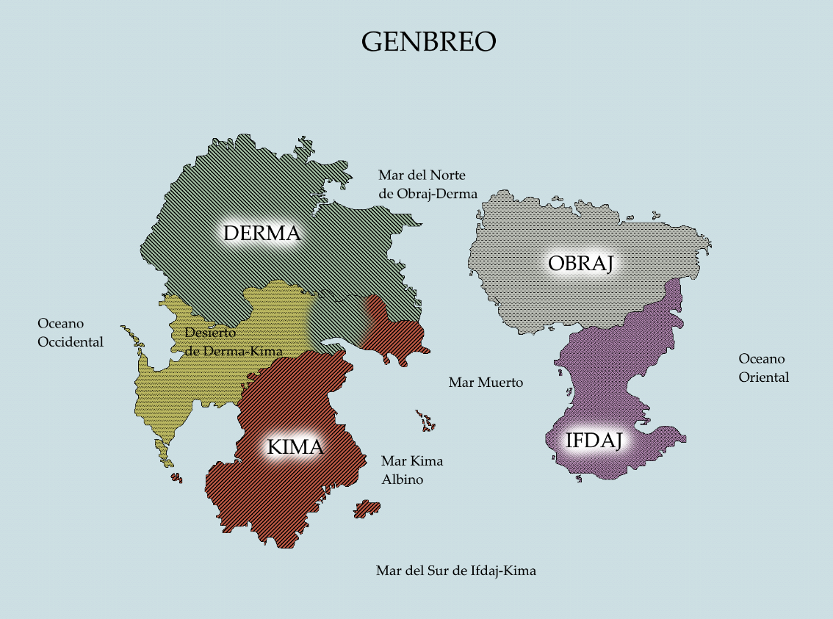

TABLERO DE JUEGO
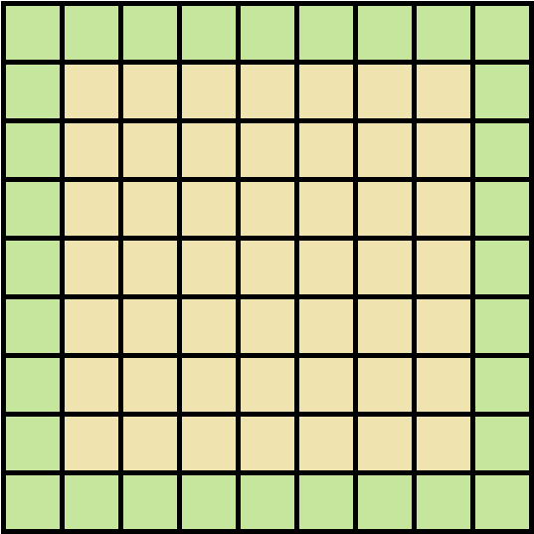
TABLERO DE JUEGO
En la zona amarilla se realiza todo el combate de manera normal (acciones como atacar, defender o descansar).
En la zona verde solo se puede defender, descansar o huir de combate.

El tablero de juego se divide en un cuadro de 9 x 9 casillas.
De izquierda a derecha las casillas son nombradas del 1 al 9 y de arriba a abajo son nombradas de la A a la I

ESCENARIOS PREFABRICADOS
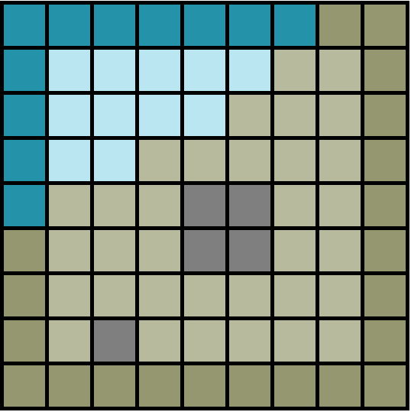
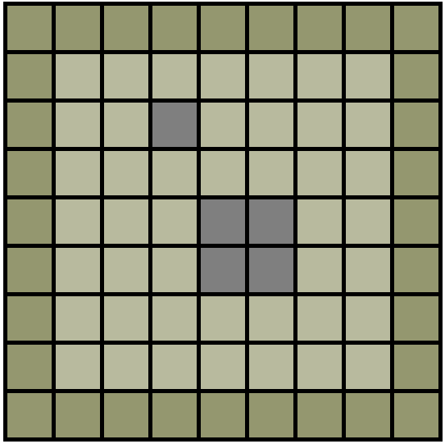
CRUCE EN UN BOSQUE | CRUCE EN UN BOSQUE 2
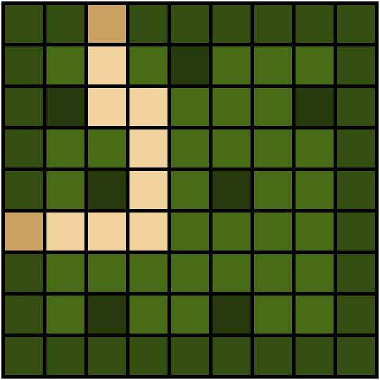
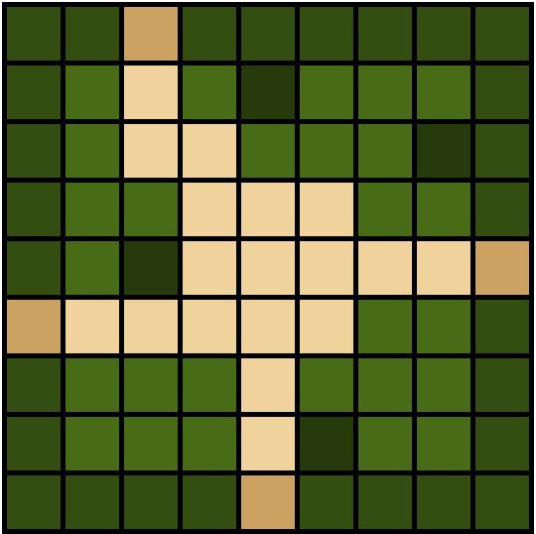

VECINDARIO | CAMINO DE DESIERTO
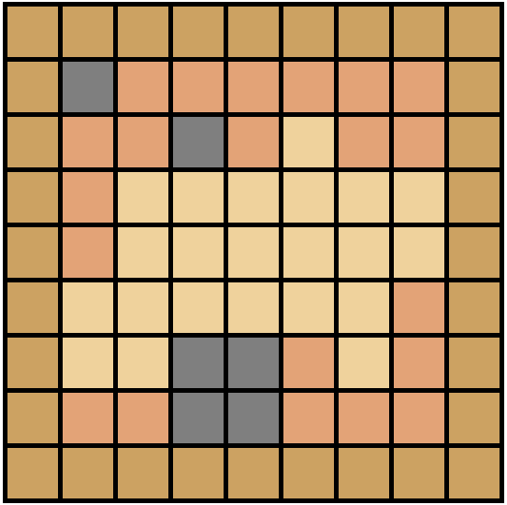
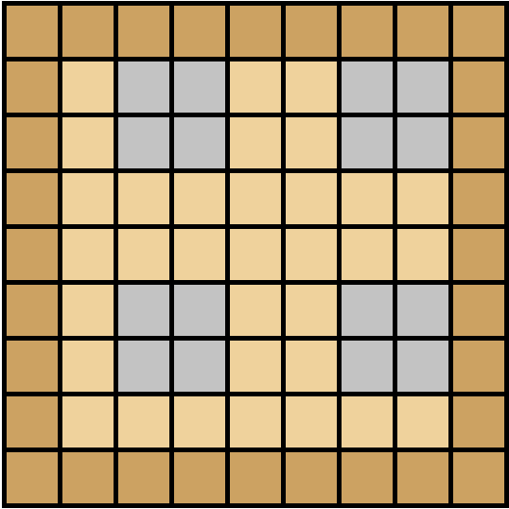

PLANICIE DE ROCAS | LITORAL

SISTEMA DE DISTANCIAS Y AREAS
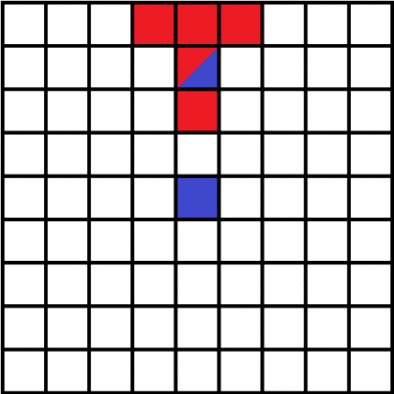
 | SISTEMA DE DISTANCIAS Y ÁREAS

 | Todas las acciones de un combate se rigen por medio de distancias y áreas en donde el efecto ocurre en las casillas seleccionadas.
 | Una casilla ROJA representa un cuadro posible en donde se puede aplicar el efecto.
 | Una casilla AZUL representa la casilla en donde se encuentra el usuario que realizó la acción.
 | Una casilla de AMBOS colores representa una casilla donde se encuentra otro usuario, ajeno al que realizó la acción.
 | Una casilla AZUL con una cruz ROJA representa al usuario y también representa que esta siendo afectado por la acción.

NOMBRE | NUM. CASILLAS | CONDICIÓN XTRA
R[0] | 1 | Puede ser solo una casilla o todas las casillas.
R[1] | COND | Solo se puede escoger una dirección de las 4 posibles. Puede ser solo una casilla o todas las casillas.
R[2] | COND | Solo se puede escoger una dirección de las 4 posibles. Puede ser solo una casilla o todas las casillas.
R[3] | COND | Solo se puede escoger una dirección de las 8 posibles. Puede ser solo una casilla o todas las casillas.
R[4] | 3 | Solo se pueden escoger tres de las 4 rectas (V o H)
R[5] | TODAS | Afecta a todas las casillas menos al usuario
R[6] | TODAS | Afecta en un cono
R[7] | TODAS | Afecta en rectangulo
R[8] | TODAS | El efecto tiene origen en otro jugador

R[0]:1 |  |  | R[0]:2 | R[0]:3 | R[0]:4
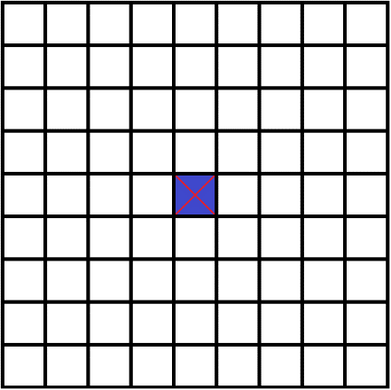
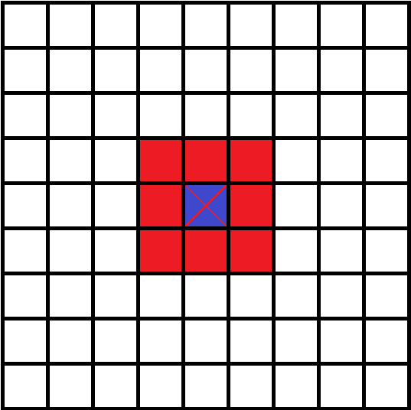
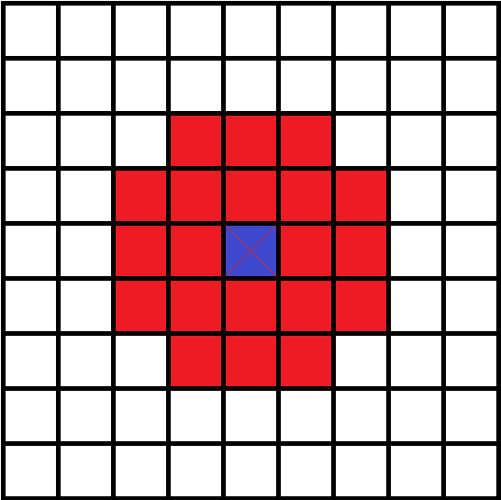
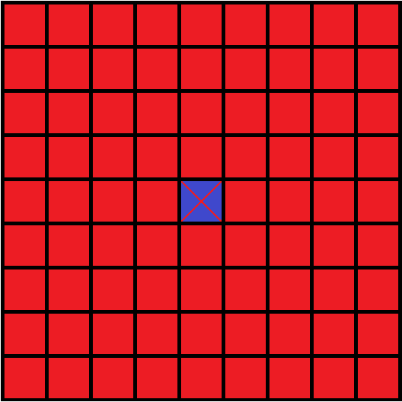

R[1]:1 |  |  | R[1]:2 | R[1]:3 | R[1]:4 | 7
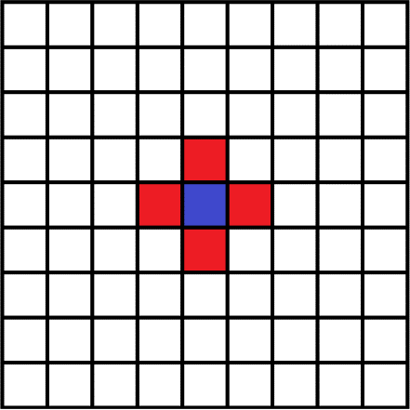
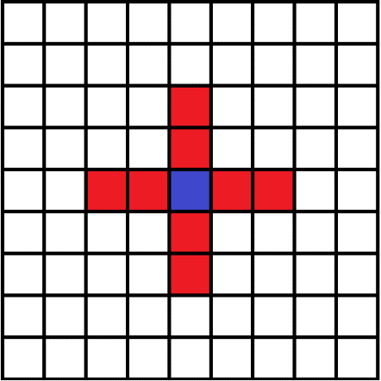
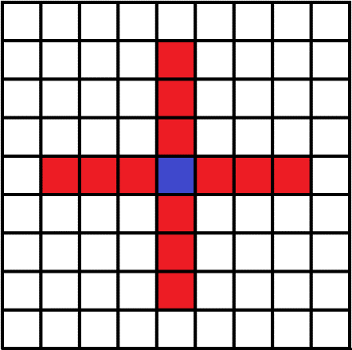
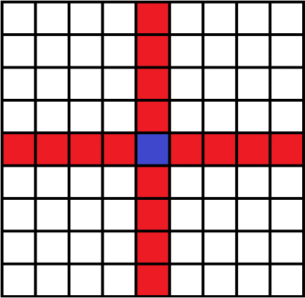

R[2]:1 |  |  | R[2]:2 | R[2]:3 | R[2]:4
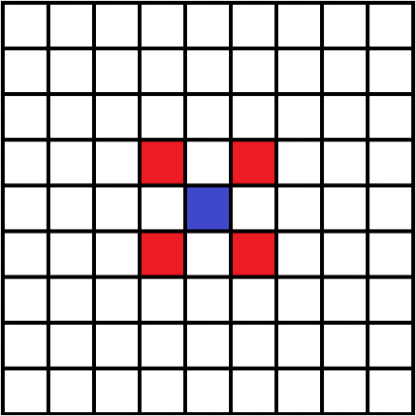
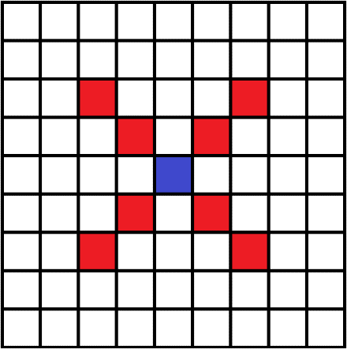
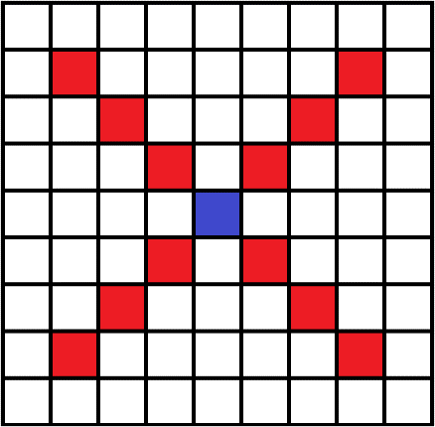
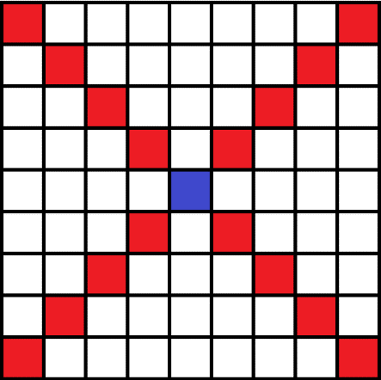

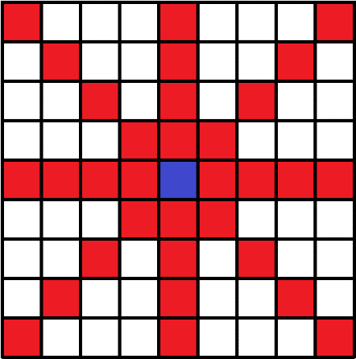
R[3]:1 |  |  | R[3]:2 | R[3]:3 | R[3]:4
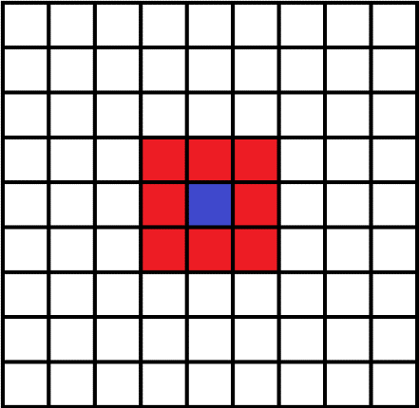
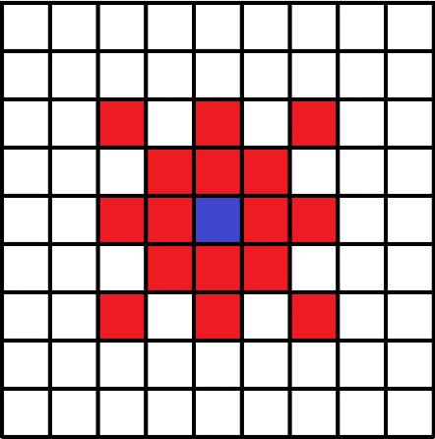
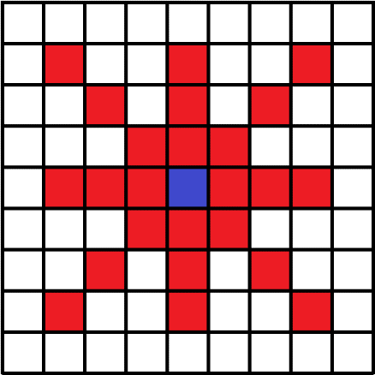

R[4]:1 |  |  | R[4]:2 | R[4]:3 | R[4]:4
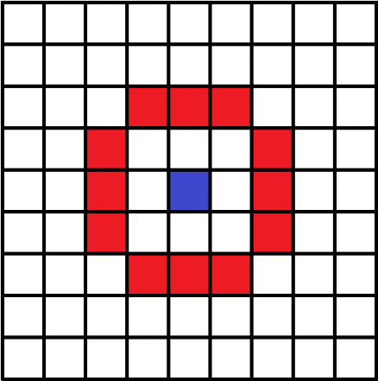
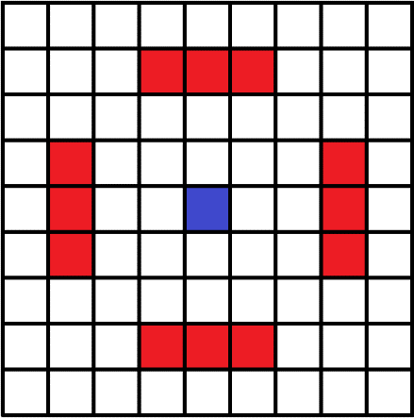
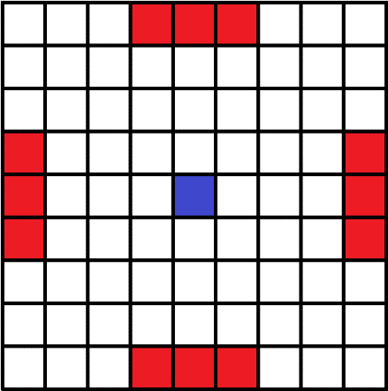

R[5]:1 |  |  | R[5]:2 | R[5]:3 | R[5]:4
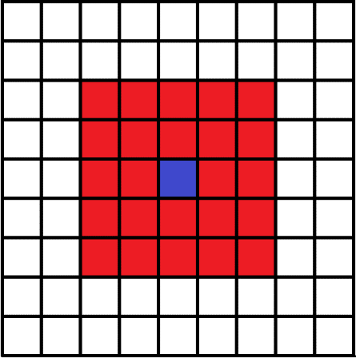
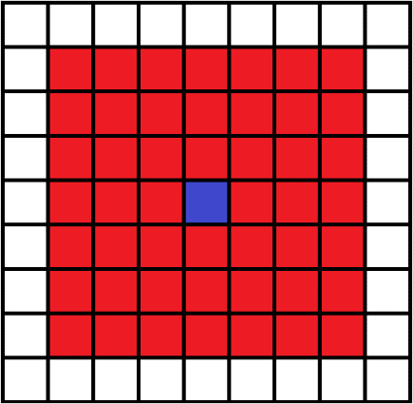
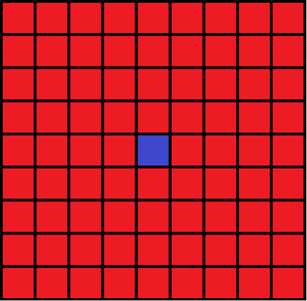

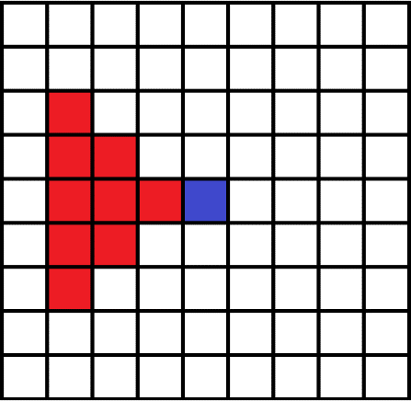
R[6]:1 |  |  | R[6]:2 | R[6]:3 | R[6]:4
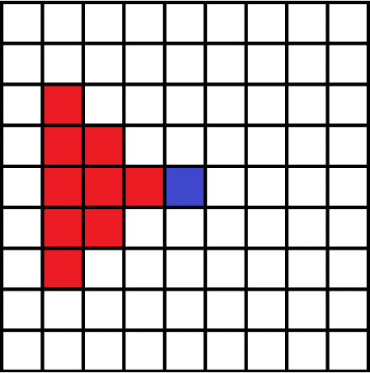


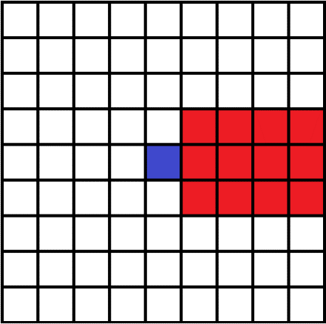
R[7]:1 |  |  | R[7]:2 | R[7]:3 | R[7]:4
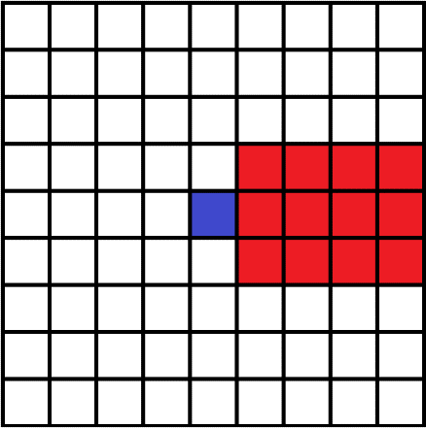

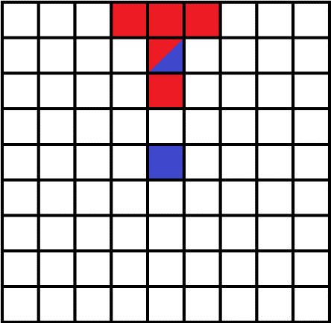
R[8]:1 |  |  | R[8]:2 | R[8]:3 | R[8]:4

